FACTURA VENTOUR
Request
{
 | invoice: {
 |  | "issuerRfc": "CTE060224DA3",
 |  | "issuerName": "CONTACTOS TERRESTRES SA DE CV",
 |  | "issuerStreet": "",
 |  | "issuerExteriorNumber": "",
 |  | "issuerInteriorNumber": "",
 |  | "issuerColony": "",
 |  | "issueZipCode": "72050",
 |  | "issuerMunicipality": "",
 |  | "issuerState": "PUE",
 |  | "issuerPhone": "",
 |  | "issuerCountry": "",
 |  | "invoiceDate": "2021-05-18T17:53:11",
 |  | "documentType": "I",
 |  | "additionalInformation": "",
 |  | "cancellationDate": "",
 |  | "totalWords": "",
 |  | invoiceItems: [{
 |  |  | "description": "CONTRATO 10044717 - DERECHO DE PISO AICM SPRINTERSIGUIENTE ZONA 2 3.00 KG.",
 |  |  | "productServiceKey": "78111803",
 |  |  | "reference": ["VES0626460-10032311"]
 |  |  | "paymentForm": "TARJETA DE CREDITO"
 |  |  | "branchSale":"CAPU",
 |  |  | "quantity": 1,
 |  |  | "discount": 0,
 |  |  | "vatPercentage": 16,
 |  |  | "unit": "",
 |  |  | "unitKey": "E48",
 |  |  | "unitPrice": 550.862069,
 |  |  | "taxBase": 550.862069,
 |  |  | "tax": "002",
 |  |  | "factorType": "Tasa",
 |  |  | "rateFee": 0.16,
 |  |  | "stpsPercentage": 0,
 |  |  | "impPercentage": 0,
 |  |  | "retentionVatPercentage": 0,
 |  |  | "retentionRtPercentage": 0,
 |  |  | "amount": 550.862069,
 |  |  | "subtotal": 550.862069,
 |  |  | "vat": 88.137931,
 |  |  | "stps": 0,
 |  |  | "importe": 0,
 |  |  | "retentionVat": 0,
 |  |  | "retentionRate": 0,
 |  |  | "total": 639,
 |  |  | "st": 0
 |  | }],
 |  | "totalItems": 2,
 |  | "totalVat"": 805.37931,
 |  | "totalStps": 0,
 |  | "totalSt": 0,
 |  | "totalTip": 0,
 |  | "retentionVat": 0,
 |  | "retentionRate": 0,
 |  | "subtotal": 283,
 |  | "total": 328.28,
 |  | "serie": "TRD",
 |  | "branchName": "TURISMO",
 |  | "branchStreet": "",
 |  | "branchExteriorNumber": "",
 |  | "branchInteriorNumber": "",
 |  | "branchColony": "",
 |  | "branchZipCode": "72050",
 |  | "branchMunicipality": "",
 |  | "branchState": "PUE",
 |  | "branchSeference": "",
 |  | "branchPhone": "",
 |  | "branchCountry": "",
 |  | "branchSale":"CAPU",
 |  | "receiverName": "TRANSFORMADORA DE METALES INOXIDABLES S.A. DE C.V.",
 |  | "receiverEmail": "",
 |  | "receiverRfc": "TMI1007051ZA",
 |  | "receiverPhone": "",
 |  | "receiverRtreet": "PRIV. 5 NORTE",
 |  | "receiverExteriorNumber": "5005",
 |  | "receiverInteriorNumber": "1",
 |  | "receiverColony": "CUAUHTEMOC",
 |  | "receiverZipCode": "72243",
 |  | "receiverMunicipality": "PUEBLA",
 |  | "receiverState": "PUE",
 |  | "receiverCountry": "MEX",
 |  | "receiverPassport": "",
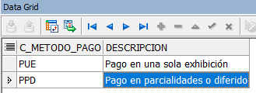
 |  | "receiverCfdiUse": "G03",
 |  | "paymentMethod": "PUE", |  | Pago en una sola exhibición/Pago en parcialidades o diferido
 |  | "currency": "MXN",
 |  | "issuerTaxRegime": "624",
 |  | "currencyExchangeRate": "0",
 |  | "paymentMethodSelect": "PUE", |  | Pago en una sola exhibición/Pago en parcialidades o diferido
 |  | "addedPaymentMethods": "",
 |  | "paymentForm": "TARJETA DE CREDITO",
 |  | "paymentCondition": "",
 |  | "paymentStatus": "",
 |  | "paymentAccountNumber": "",
 |  | "discount": "0",
 |  | "comments": "",
 |  | "service": "SERVICIO DE TURISMO",
 |  | "typeInvoice":"MOS"
 |  | "originSystem": "VENTOUR"
 |  | "documentTypeDescription": "FACTURA DIRECTA"
 | }
}

Hoja2
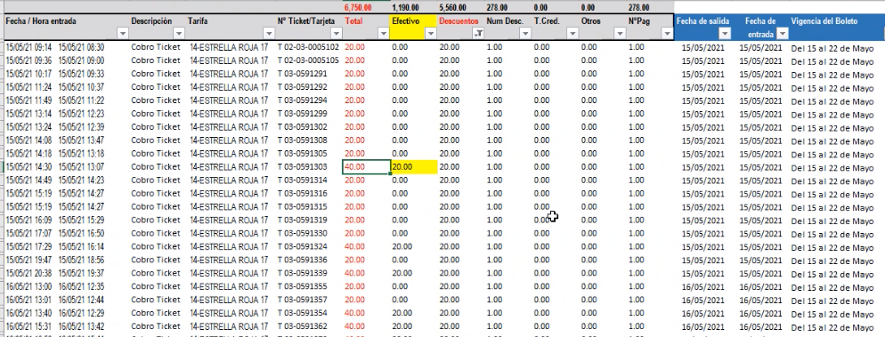
SUBTOTAL | IVA | TOTAL

SE OMITE FACTURA MANUAL INTEGRA
